Sheet1
 | No | Nama | Test 1 | Test 2 | Lolos
 | 1 | Dimas | 9.0 | 8 | Ya
 | 2 | Roy | 5.0 | 6 | Tidak
 | 3 | Agus | 9.5 | 7.5 | Ya
 | 4 | Rois | 6.0 | 7 | Tidak

 | Melakukan Normalisasi
 |  | Nilai Terkecil |  |  |  | Rumus Untuk Normalisasi
 |  | Test 1 | 5.0
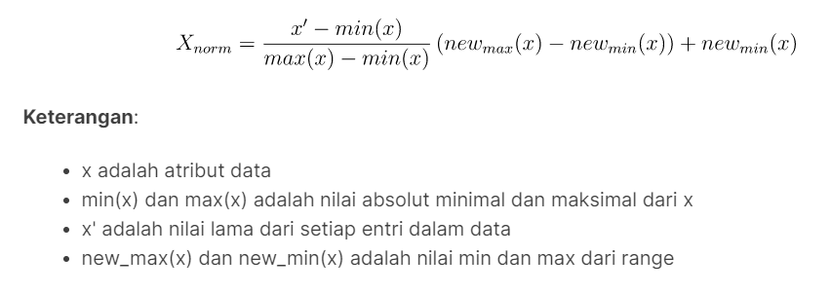
 |  | Test 2 | 6.0

 |  | Nilai Terbesar
 |  | Test 1 | 9.5
 |  | Test 2 | 8.0

 |  | Tidak = | 0.0
 |  | Ya = | 1.0

 | No | Test 1 | Test 2 | Lolos
 | 1 | 0.889 | 1.000 | 1
 | 2 | 0.000 | 0.000 | 0
 | 3 | 1.000 | 0.750 | 1
 | 4 | 0.222 | 0.500 | 0

 | Sebelum pelatihan, harus ditentukan terlebih dahulu stopping conditionnya. Misalnya dihentikan jika error telah mencapai 0,50 atau iterasinya telah mencapai 5.

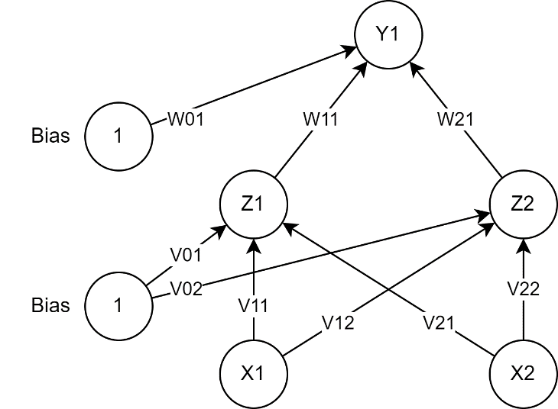
Step 0 | Menentukan bobot secara acak
 |  | V11 = | 0.25
 |  | V21 = | 0.80
 |  | V12 = | 0.43
 |  | V22 = | 0.12
 |  | W11 = | 0.34
 |  | W21 = | 0.72

 | Menentukan bias secara acak
 |  | V01 = | 0.86
 |  | V02 = | 0.93
 |  | W01 = | 0.79

Step 1 | Menghitung semua output/keluaran di unit tersembunyi

 |  | Z_in11 = | 1.882
 |  | Z_in12 = | 0.860
 |  | Z_in13 = | 1.710
 |  | Z_in14 = | 1.316
 |  | Z_in21 = | 1.432
 |  | Z_in22 = | 0.930
 |  | Z_in23 = | 1.450
 |  | Z_in24 = | 1.086

 |  | Z11 = | 0.868
 |  | Z12 = | 0.703
 |  | Z13 = | 0.847
 |  | Z14 = | 0.788
 |  | Z21 = | 0.807
 |  | Z22 = | 0.717
 |  | Z23 = | 0.810
 |  | Z24 = | 0.748

Step 2 | Menghitung semua output/keluaran jaringan di unit Y

 |  | y_in11 = | 1.666
 |  | y_in12 = | 1.545
 |  | y_in13 = | 1.661
 |  | y_in14 = | 1.596

 |  | y11 = | 0.841
 |  | y12 = | 0.824
 |  | y13 = | 0.840
 |  | y14 = | 0.832

Step 3 | Memeriksa stopping, jika telah memenuhi maka tidak perlu melanjutkan ke step 4 (selesai)

 |  | MSE = | 0.71

Step 4 | Menghitung kesalahan/error disetiap unit keluaran Y

 |  | delta_1 = | 0.021

 | Menghitung suku perubahan bobot Wjk

 |  | delta_W01 = | 0.004
 |  | delta_W11 = | 0.004 |  | alfa = 0,2
 |  | delta_W21 = | 0.003

Step 5 | Menghitung kesalahan/error disetiap unit tersembunyi

 |  | delta_in1 = | 0.007
 |  | delta_in2 = | 0.015

 |  | delta_1 = | 0.001
 |  | delta_2 = | 0.002

 | Menghitung suku perubahan bobot Vij

 |  | delta_V01 = | 0.00017
 |  | delta_V02 = | 0.00048
 |  | delta_V11 = | 0.00015
 |  | delta_V12 = | 0.00042
 |  | delta_V21 = | 0.00017
 |  | delta_V22 = | 0.00048

Step 6 | Menghitung semua perubahan bobot

 | perubahan bobot garis yang menuju ke unit keluaran:
 |  | W01 = | 0.794
 |  | W11 = | 0.344
 |  | W21 = | 0.723
 | perubahan bobot garis yang menuju ke unit tersembunyi:
 |  | V01 = | 0.860
 |  | V02 = | 0.930
 |  | V11 = | 0.250
 |  | V12 = | 0.430
 |  | V21 = | 0.800
 |  | V22 = | 0.120

Iterasi ke-1
Step 1 | Menghitung semua output/keluaran di unit tersembunyi

 |  | Z_in11 = | 1.883
 |  | Z_in12 = | 0.860
 |  | Z_in13 = | 1.710
 |  | Z_in14 = | 1.316
 |  | Z_in21 = | 1.434
 |  | Z_in22 = | 0.930
 |  | Z_in23 = | 1.451
 |  | Z_in24 = | 1.086

 |  | Z11 = | 0.868
 |  | Z12 = | 0.703
 |  | Z13 = | 0.847
 |  | Z14 = | 0.788
 |  | Z21 = | 0.807
 |  | Z22 = | 0.717
 |  | Z23 = | 0.810
 |  | Z24 = | 0.748

Step 2 | Menghitung semua output/keluaran jaringan di unit Y

 |  | y_in11 = | 1.677
 |  | y_in12 = | 1.555
 |  | y_in13 = | 1.671
 |  | y_in14 = | 1.606

 |  | y11 = | 0.842
 |  | y12 = | 0.826
 |  | y13 = | 0.842
 |  | y14 = | 0.833

Step 3 | Memeriksa stopping, jika telah memenuhi maka tidak perlu melanjutkan ke step 4 (selesai)

 |  | MSE = | 0.71

Step 4 | Menghitung kesalahan/error disetiap unit keluaran Y

 |  | delta_1 = | 0.021

 | Menghitung suku perubahan bobot Wjk

 |  | delta_W01 = | 0.004
 |  | delta_W11 = | 0.004 |  | alfa = 0,2
 |  | delta_W21 = | 0.003

Step 5 | Menghitung kesalahan/error disetiap unit tersembunyi

 |  | delta_in1 = | 0.007
 |  | delta_in2 = | 0.015

 |  | delta_1 = | 0.001
 |  | delta_2 = | 0.002

 | Menghitung suku perubahan bobot Vij

 |  | delta_V01 = | 0.00016
 |  | delta_V02 = | 0.00047
 |  | delta_V11 = | 0.00015
 |  | delta_V12 = | 0.00042
 |  | delta_V21 = | 0.00016
 |  | delta_V22 = | 0.00047

Step 6 | Menghitung semua perubahan bobot

 | perubahan bobot garis yang menuju ke unit keluaran:
 |  | W01 = | 0.798
 |  | W11 = | 0.347
 |  | W21 = | 0.727
 | perubahan bobot garis yang menuju ke unit tersembunyi:
 |  | V01 = | 0.860
 |  | V02 = | 0.931
 |  | V11 = | 0.250
 |  | V12 = | 0.431
 |  | V21 = | 0.800
 |  | V22 = | 0.121

Iterasi ke-2
Step 1 | Menghitung semua output/keluaran di unit tersembunyi

 |  | Z_in11 = | 1.883
 |  | Z_in12 = | 0.860
 |  | Z_in13 = | 1.711
 |  | Z_in14 = | 1.316
 |  | Z_in21 = | 1.435
 |  | Z_in22 = | 0.931
 |  | Z_in23 = | 1.452
 |  | Z_in24 = | 1.087

 |  | Z11 = | 0.868
 |  | Z12 = | 0.703
 |  | Z13 = | 0.847
 |  | Z14 = | 0.789
 |  | Z21 = | 0.808
 |  | Z22 = | 0.717
 |  | Z23 = | 0.810
 |  | Z24 = | 0.748

Step 2 | Menghitung semua output/keluaran jaringan di unit Y

 |  | y_in11 = | 1.687
 |  | y_in12 = | 1.564
 |  | y_in13 = | 1.682
 |  | y_in14 = | 1.616

 |  | y11 = | 0.844
 |  | y12 = | 0.827
 |  | y13 = | 0.843
 |  | y14 = | 0.834

Step 3 | Memeriksa stopping, jika telah memenuhi maka tidak perlu melanjutkan ke step 4 (selesai)

 |  | MSE = | 0.71

Step 4 | Menghitung kesalahan/error disetiap unit keluaran Y

 |  | delta_1 = | 0.021

 | Menghitung suku perubahan bobot Wjk

 |  | delta_W01 = | 0.004
 |  | delta_W11 = | 0.004 |  | alfa = 0,2
 |  | delta_W21 = | 0.003

Step 5 | Menghitung kesalahan/error disetiap unit tersembunyi

 |  | delta_in1 = | 0.007
 |  | delta_in2 = | 0.015

 |  | delta_1 = | 0.001
 |  | delta_2 = | 0.002

 | Menghitung suku perubahan bobot Vij

 |  | delta_V01 = | 0.00016
 |  | delta_V02 = | 0.00046
 |  | delta_V11 = | 0.00015
 |  | delta_V12 = | 0.00041
 |  | delta_V21 = | 0.00016
 |  | delta_V22 = | 0.00046

Step 6 | Menghitung semua perubahan bobot

 | perubahan bobot garis yang menuju ke unit keluaran:
 |  | W01 = | 0.803
 |  | W11 = | 0.351
 |  | W21 = | 0.730
 | perubahan bobot garis yang menuju ke unit tersembunyi:
 |  | V01 = | 0.860
 |  | V02 = | 0.931
 |  | V11 = | 0.250
 |  | V12 = | 0.431
 |  | V21 = | 0.800
 |  | V22 = | 0.121

Iterasi ke-3
Step 1 | Menghitung semua output/keluaran di unit tersembunyi

 |  | Z_in11 = | 1.884
 |  | Z_in12 = | 0.860
 |  | Z_in13 = | 1.711
 |  | Z_in14 = | 1.316
 |  | Z_in21 = | 1.436
 |  | Z_in22 = | 0.931
 |  | Z_in23 = | 1.454
 |  | Z_in24 = | 1.088

 |  | Z11 = | 0.868
 |  | Z12 = | 0.703
 |  | Z13 = | 0.847
 |  | Z14 = | 0.789
 |  | Z21 = | 0.808
 |  | Z22 = | 0.717
 |  | Z23 = | 0.811
 |  | Z24 = | 0.748

Step 2 | Menghitung semua output/keluaran jaringan di unit Y

 |  | y_in11 = | 1.697
 |  | y_in12 = | 1.573
 |  | y_in13 = | 1.692
 |  | y_in14 = | 1.625

 |  | y11 = | 0.845
 |  | y12 = | 0.828
 |  | y13 = | 0.844
 |  | y14 = | 0.836

Step 3 | Memeriksa stopping, jika telah memenuhi maka tidak perlu melanjutkan ke step 4 (selesai)

 |  | MSE = | 0.72

Step 4 | Menghitung kesalahan/error disetiap unit keluaran Y

 |  | delta_1 = | 0.020

 | Menghitung suku perubahan bobot Wjk

 |  | delta_W01 = | 0.004
 |  | delta_W11 = | 0.004 |  | alfa = 0,2
 |  | delta_W21 = | 0.003

Step 5 | Menghitung kesalahan/error disetiap unit tersembunyi

 |  | delta_in1 = | 0.007
 |  | delta_in2 = | 0.015

 |  | delta_1 = | 0.001
 |  | delta_2 = | 0.002

 | Menghitung suku perubahan bobot Vij

 |  | delta_V01 = | 0.00016
 |  | delta_V02 = | 0.00046
 |  | delta_V11 = | 0.00014
 |  | delta_V12 = | 0.00041
 |  | delta_V21 = | 0.00016
 |  | delta_V22 = | 0.00046

Step 6 | Menghitung semua perubahan bobot

 | perubahan bobot garis yang menuju ke unit keluaran:
 |  | W01 = | 0.807
 |  | W11 = | 0.354
 |  | W21 = | 0.733
 | perubahan bobot garis yang menuju ke unit tersembunyi:
 |  | V01 = | 0.861
 |  | V02 = | 0.932
 |  | V11 = | 0.251
 |  | V12 = | 0.432
 |  | V21 = | 0.801
 |  | V22 = | 0.122

Iterasi ke-4
Step 1 | Menghitung semua output/keluaran di unit tersembunyi

 |  | Z_in11 = | 1.884
 |  | Z_in12 = | 0.861
 |  | Z_in13 = | 1.712
 |  | Z_in14 = | 1.317
 |  | Z_in21 = | 1.437
 |  | Z_in22 = | 0.932
 |  | Z_in23 = | 1.455
 |  | Z_in24 = | 1.089

 |  | Z11 = | 0.868
 |  | Z12 = | 0.703
 |  | Z13 = | 0.847
 |  | Z14 = | 0.789
 |  | Z21 = | 0.808
 |  | Z22 = | 0.717
 |  | Z23 = | 0.811
 |  | Z24 = | 0.748

Step 2 | Menghitung semua output/keluaran jaringan di unit Y

 |  | y_in11 = | 1.707
 |  | y_in12 = | 1.582
 |  | y_in13 = | 1.701
 |  | y_in14 = | 1.635

 |  | y11 = | 0.846
 |  | y12 = | 0.829
 |  | y13 = | 0.846
 |  | y14 = | 0.837

Step 3 | Memeriksa stopping, jika telah memenuhi maka tidak perlu melanjutkan ke step 4 (selesai)

 |  | MSE = | 0.72

Step 4 | Menghitung kesalahan/error disetiap unit keluaran Y

 |  | delta_1 = | 0.020

 | Menghitung suku perubahan bobot Wjk

 |  | delta_W01 = | 0.004
 |  | delta_W11 = | 0.003 |  | alfa = 0,2
 |  | delta_W21 = | 0.003

Step 5 | Menghitung kesalahan/error disetiap unit tersembunyi

 |  | delta_in1 = | 0.007
 |  | delta_in2 = | 0.015

 |  | delta_1 = | 0.001
 |  | delta_2 = | 0.002

 | Menghitung suku perubahan bobot Vij

 |  | delta_V01 = | 0.00016
 |  | delta_V02 = | 0.00045
 |  | delta_V11 = | 0.00014
 |  | delta_V12 = | 0.00040
 |  | delta_V21 = | 0.00016
 |  | delta_V22 = | 0.00045

Step 6 | Menghitung semua perubahan bobot

 | perubahan bobot garis yang menuju ke unit keluaran:
 |  | W01 = | 0.811
 |  | W11 = | 0.358
 |  | W21 = | 0.737
 | perubahan bobot garis yang menuju ke unit tersembunyi:
 |  | V01 = | 0.861
 |  | V02 = | 0.932
 |  | V11 = | 0.251
 |  | V12 = | 0.432
 |  | V21 = | 0.801
 |  | V22 = | 0.122

Iterasi ke-5
Step 1 | Menghitung semua output/keluaran di unit tersembunyi

 |  | Z_in11 = | 1.885
 |  | Z_in12 = | 0.861
 |  | Z_in13 = | 1.712
 |  | Z_in14 = | 1.317
 |  | Z_in21 = | 1.439
 |  | Z_in22 = | 0.932
 |  | Z_in23 = | 1.456
 |  | Z_in24 = | 1.090

 |  | Z11 = | 0.868
 |  | Z12 = | 0.703
 |  | Z13 = | 0.847
 |  | Z14 = | 0.789
 |  | Z21 = | 0.808
 |  | Z22 = | 0.718
 |  | Z23 = | 0.811
 |  | Z24 = | 0.748

Step 2 | Menghitung semua output/keluaran jaringan di unit Y

 |  | y_in11 = | 1.717
 |  | y_in12 = | 1.591
 |  | y_in13 = | 1.711
 |  | y_in14 = | 1.644

 |  | y11 = | 0.848
 |  | y12 = | 0.831
 |  | y13 = | 0.847
 |  | y14 = | 0.838

Step 3 | Memeriksa stopping, jika telah memenuhi maka tidak perlu melanjutkan ke step 4 (selesai)

 |  | MSE = | 0.72

Karena sudah mencapai iterasi ke-5 maka berhenti dan didapatkan hasil :
 |  | V01 = | 0.861
 |  | V02 = | 0.932
 |  | V11 = | 0.251
 |  | V12 = | 0.432
 |  | V21 = | 0.801
 |  | V22 = | 0.122
 |  | W01 = | 0.811
 |  | W11 = | 0.358
 |  | W21 = | 0.737

